상품제안서
북타입 독판 탁상달력 | 상품코드: S43519

 |  |  |  |  |  |  | 02-713-8555 | www.synergygift.co.kr
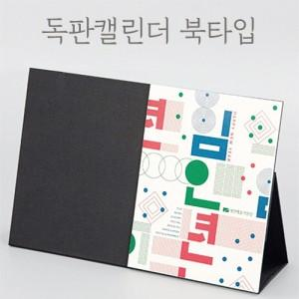

【상세/제작정보】 | <p><span style="font-size: 14pt;">※ 북타입 / 박인쇄타입 2종 중 택1 진행 가능합니다.</span></p>

【인쇄/포장옵션】 | 불박, 금박, 풀칼라 / 종이봉투동봉

【공급단가】 | 수량 | 100~ | 300~ | 500~ | 1,000~ | 3,000~
*VAT별도 | 단가 | 9,030원 | 6,080원 | 4,030원 | 2,790원 | 2,290원

【상품 URL】 | https://www.synergygift.co.kr:443/src/goods_detail.php?gdno=43519

